Sheet1
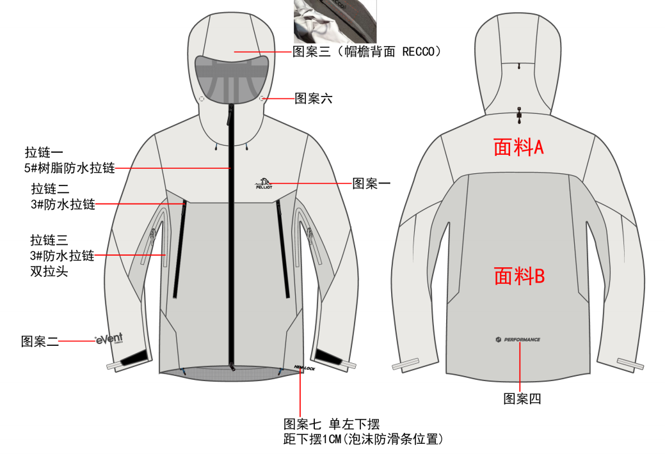
北京探路者户外用品股份有限公司核价单
款式图 | 贴上正反面款式图、或者照片 |  |  |  |  | 款式名称： | 通款硬壳冲锋衣 |  | 渠道： |  | 开发季： | 26SS | 生产工厂： | 合泰
 |  |  |  |  |  | 成衣编号： | 1023 |  | 品牌： |  | 开发类型： |  | 生产数量： | 6000
 |  |  |  |  |  | 设计师： |  |  | 事业部： |  | 开发工厂： |  | 审核日期：
 |  |  |  |  |  | 开发员： |  |  | 系列： |  | 制单日期：
 | 物 料 信 息 |  |  |  |  |  |  |  | 采 购 信 息
序号 | 物料类型 | 物料名称 | 物料编号 | 成分 | 应用部位 | 规格1（面料可裁幅宽、辅料型号等） | 规格2（面料克重、辅料长度等） | 单位 | 单耗 | 损耗 | 单价 | 金额(元) | 费用占比 | 供应商
1 | 面料 | 40D锦纶平纹PTFE格子飘纱(EVENT蓝标） | 01CF310 |  |  |  |  | 米 | 1.866 | 103% | 135.00 | ¥259.47 | 43.61%
1 | 面料 | 涤纶格子飘纱+eVent膜1 | 01LL140 |  |  |  |  | 米 | 0.212 | 103% | 103.99 | ¥22.71 | 3.82%
1 | 面料 | 超轻四面弹 | 01SG124 |  |  |  |  | 米 | 0.207 | 103% | 18.00 | ¥3.84 | 0.64%
1 | 面料 | 40G无纺无胶衬1.1M | 01MC059 |  |  |  |  | 米 | 0.076 | 103% | 0.86 | ¥0.07 | 0.01%
1 | 面料 | 高弹尼氨网眼布 | 01LL230 |  |  |  |  | 米 | 0.031 | 103% | 28.00 | ¥0.88 | 0.15%
1 | 面料 | 300T高F春亚纺 | 01SS000071 |  |  |  |  | 米 | 0.016 | 103% | 7.30 | ¥0.12 | 0.02%
1 | 面料 | 高密丝光绒 | 01LL370 |  |  |  |  | 米 | 0.044 | 103% | 7.50 | ¥0.34 | 0.06%
2 | 辅料 | 3415双面胶0.075*10mm | 02SM000043 |  |  |  |  | 米 | 2.950 | 102% | 0.270 | ¥0.81 | 0.14%
2 | 辅料 | 3415双面胶0.075*1524mm | 02SM000013 |  |  |  |  | 米 | 0.190 | 102% | 35.900 | ¥6.96 | 1.17%
2 | 辅料 | TY226夹网热熔膜0.3*650mm | 02PU0226 |  |  |  |  | 米 | 0.024 | 102% | 29.000 | ¥0.71 | 0.12%
2 | 辅料 | TY829-41热封条0.3*13mm | 02JT000034 |  |  |  |  | 米 | 13.806 | 102% | 1.120 | ¥15.77 | 2.65%
2 | 辅料 | TY829-41热封条0.3*1M | 02PU8292 |  |  |  |  | 米 | 0.0225 | 102% | 80.000 | ¥1.84 | 0.31%
2 | 辅料 | TY829-41热封条0.3*18mm | 02JT000079 |  |  |  |  | 米 | 1.3774 | 102% | 1.300 | ¥1.83 | 0.31%
2 | 辅料 | 0.25CM弹力绳 | 03SL0104 |  |  |  |  | 米 | 3.081 | 103% | 0.240 | ¥0.76 | 0.13%
2 | 辅料 | 丁腈发泡圆条 | 02QT000016 |  |  |  |  |  | 0.2727 | 102% | 3.500 | ¥0.97 | 0.16%
2 | 辅料 | 1CM高精密涤纶混纺织带 | 02ZD000008 |  |  |  |  | 米 | 0.1224 | 103% | 0.440 | ¥0.06 | 0.01%
2 | 辅料 | 魔术贴勾袖袢（左） | 02BP0095 |  |  |  |  | 个 | 1 | 102% | 1.250 | ¥1.28 | 0.21%
2 | 辅料 | 2CM弹力包边带（无LOGO） | 02BB2020 |  |  |  |  | 米 | 0.19 | 105% | 0.360 | ¥0.07 | 0.01%
2 | 辅料 | 0.6CM横纹织带 | 02ZD0206 |  |  |  |  | 米 | 0.190 | 102% | 0.200 | ¥0.04 | 0.01%
2 | 辅料 | 2CM新型粘扣（毛） | 02ZK0320 |  |  |  |  | 个 | 0.244 | 102% | 1.315 | ¥0.33 | 0.06%
2 | 辅料 | 魔术贴勾袖袢（右） | 02BP1095 |  |  |  |  | 个 | 1.000 | 102% | 1.250 | ¥1.28 | 0.21%
2 | 辅料 | 2CM橡根（硅胶LOGO） | 02XG0020 |  |  |  |  | 米 | 0.890 | 103% | 3.200 | ¥2.93 | 0.49%
2 | 辅料 | 0.8CM横纹织带 | 02ZD0208 |  |  |  |  | 米 | 0.184 | 102% | 0.350 | ¥0.07 | 0.01%
2 | 辅料 | PERFORMANCE后领转印标通款 | 02ZY000026 |  |  |  |  | 个 | 1.000 | 102% | 0.250 | ¥0.26 | 0.04%
2 | 辅料 | 调节扣(CSUC1) | 02SZ0003 |  |  |  |  | 个 | 3.000 | 102% | 0.200 | ¥0.61 | 0.10%
2 | 辅料 | 卡扣（CLTMA) | 02KJ0001 |  |  |  |  | 个 | 3.000 | 102% | 0.500 | ¥1.53 | 0.26%
2 | 辅料 | 0.4CM铜质LOGO气眼B | 02KL2404 |  |  |  |  | 个 | 7.000 | 102% | 0.028 | ¥0.20 | 0.03%
2 | 辅料 | K452商标单孔卡扣 | 02KJ1308 |  |  |  |  | 个 | 1.000 | 102% | 0.150 | ¥0.15 | 0.03%
2 | 辅料 | 1.5CM轻薄金属四件扣A | 02KJ000008 |  |  |  |  | 个 | 2.000 | 102% | 0.260 | ¥0.53 | 0.09%
2 | 辅料 | 0.4CM铜质LOGO气眼A | 02KL2304 |  |  |  |  | 个 | 7.000 | 102% | 0.042 | ¥0.30 | 0.05%
2 | 辅料 | 1.5CM轻薄金属四件扣D | 02KJ000011 |  |  |  |  | 个 | 4.000 | 102% | 0.052 | ¥0.21 | 0.04%
2 | 辅料 | 5#TPU异型LOGO拉片 | 02LP000003 |  |  |  |  | 个 | 1.000 | 102% | 0.290 | ¥0.59 | 0.10%
2 | 辅料 | 1.5CM轻薄金属四件扣C | 02KJ000010 |  |  |  |  | 个 | 4.000 | 102% | 0.052 | ¥0.21 | 0.04%
2 | 辅料 | 1.5CM轻薄金属四件扣B | 02KJ000009 |  |  |  |  | 个 | 2.000 | 102% | 0.130 | ¥0.27 | 0.04%
2 | 辅料 | K417方型单孔卡扣 | 02KJ1418 |  |  |  |  | 个 | 2.000 | 102% | 0.160 | ¥0.33 | 0.05%
2 | 辅料 | 绳头卡 | 02SZ1808 |  |  |  |  | 个 | 3.000 | 102% | 0.100 | ¥0.31 | 0.05%
2 | 辅料 | 3#TPU异型LOGO拉片 | 02LP000002 |  |  |  |  | 个 | 4.000 | 102% | 0.280 | ¥1.14 | 0.19%
2 | 辅料 | 3#TPU异型LOGO拉片 | 02LP000002 |  |  |  |  | 个 | 2.000 | 102% | 0.280 | ¥0.57 | 0.10%
2 | 辅料 | RECCO追踪器吊牌723 | 02DP000007 |  |  |  |  | 个 | 1.000 | 101% | 0.000 | ¥0.00 | 0.00%
2 | 辅料 | RECCO追踪器织唛 | 02BP9270 |  |  |  |  | 个 | 1.000 | 101% | 0.000 | ¥0.00 | 0.00%
2 | 辅料 | RECCO追踪器723 | 02QT000017 |  |  |  |  | 个 | 1.000 | 101% | 13.738 | ¥13.88 | 2.33%
2 | 辅料 | 合格证RFID | 02DP000009 |  |  |  |  | 个 | 1.000 | 101% | 0.310 | ¥0.31 | 0.05%
2 | 辅料 | 洗水：面料：复合面层：100%锦纶 复合里层：100%聚酯纤维（配料除外）垫布熨烫 | 02XS000165 |  |  |  |  | 个 | 1.000 | 101% | 0.050 | ¥0.05 | 0.01%
3 | 拉链 | 3#尼龙防水亮光单闭两端闭合免上下止烤漆半圆片YKK | 03YB0031 |  |  |  |  | 条 | 2.000 | 101% | 4.056 | ¥8.19 | 1.38%
3 | 拉链 | 3#尼龙反装单闭两端闭合免上下止烤漆半圆片YKK | 03YB0055 |  |  |  |  | 条 | 1.000 | 101% | 0.668 | ¥0.67 | 0.11%
3 | 拉链 | 5#树脂防水亮光双开烤漆葫芦头YKK | 03YS0298 |  |  |  |  | 条 | 1.000 | 101% | 25.250 | ¥25.50 | 4.29%
3 | 拉链 | 3#尼龙正装单开烤漆方头YKK | 03YK0054 |  |  |  |  | 条 | 1.000 | 101% | 2.034 | ¥2.05 | 0.35%
3 | 拉链 | 3#尼龙防水亮光双闭头对头免上下止烤漆半圆片YKK | 03YB0004 |  |  |  |  | 条 | 2.000 | 101% | 6.057 | ¥12.24 | 2.06%
4 | 吊牌及包装 | 合格证RFID | 02DP000009 |  |  |  |  | 个 | 1.000 | 102% | 0.310 | ¥0.32 | 0.05%
4 | 吊牌及包装 | 烫金双插吊粒 | 02DL04001 |  |  |  |  | 个 | 1.000 | 102% | 0.070 | ¥0.07 | 0.01%
4 | 吊牌及包装 | 黑主吊牌 | 02BP001 |  |  |  |  | 个 | 1.000 | 102% | 0.095 | ¥0.10 | 0.02%
4 | 吊牌及包装 | 胶袋大67*45 | 02BZ0101 |  |  |  |  | 个 | 1.000 | 102% | 0.545 | ¥0.56 | 0.09%
4 | 吊牌及包装 | event主吊牌 | 02BP1610 |  |  |  |  | 个 | 1.000 | 102% | 0.001 | ¥0.00 | 0.00%
4 | 吊牌及包装 | event主唛 WATERPROOF | 02ZB000018 |  |  |  |  | 个 | 1.000 | 102% | 0.001 | ¥0.00 | 0.00%
4 | 吊牌及包装 | 干燥剂 |  |  |  |  |  | 个 | 2.000 | 101% | 0.042 | ¥0.08 | 0.01%
4 | 吊牌及包装 | 拷贝纸 |  |  |  |  |  | 个 | 8.000 | 101% | 0.020 | ¥0.16 | 0.03%
4 | 吊牌及包装 | 纸箱 |  |  |  |  |  | 个 | 1.000 | 101% | 0.500 | ¥0.51 | 0.08%
4 | 吊牌及包装 | 纸箱贴纸 |  |  |  |  |  | 个 | 1.000 | 101% | 0.100 | ¥0.10 | 0.02%
4 | 吊牌及包装 | 高士线 |  |  |  |  |  | 个 | 1.000 | 101% | 2.500 | ¥2.53 | 0.42%
5 | 厂供物料 | 刺绣 |  |  | 左胸 |  |  | 个 | 1.000 | 101% | 1.20 | ¥1.21 | 0.20%
5 | 厂供物料 | 发光印花 |  |  | 右袖 |  |  | 个 | 1.000 | 101% | 1.50 | ¥1.52 | 0.25%
5 | 厂供物料 | 发光印花 |  |  | 帽檐 |  |  | 个 | 1.000 | 101% | 1.50 | ¥1.52 | 0.25%
5 | 厂供物料 | 反光印花 |  |  | 后片下摆 |  |  | 个 | 1.000 | 101% | 1.80 | ¥1.82 | 0.31%
5 | 厂供物料 | 反光印花 |  |  | 内左胸袋 |  |  | 个 | 1.000 | 101% | 1.20 | ¥1.21 | 0.20%
5 | 厂供物料 | 反光印花 |  |  | 帽口 |  |  | 个 | 1.000 | 101% | 1.80 | ¥1.82 | 0.31%
5 | 厂供物料 | 反光印花 |  |  | 左下摆 |  |  | 个 | 1.000 | 101% | 1.20 | ¥1.21 | 0.20%
5 | 镭射切割 | 切割本布面布部分： |  |  | 例如：帽贴，下摆贴，袖口贴 |  |  | 个 | 1.000 | 100% | 7.1000000 | ¥7.10 | 1.19%
5 | 转印（烫画） | 热转印部位： |  |  | 例如：前片，后片，袖口 |  |  | 个 | 1.000 | 100%
5 | 转印（高周波） | 热转印部位： |  |  | 例如：前片，后片，袖口 |  |  | 个 | 1.000 | 100%
6 | OEM款式 | LOP价格(直接人工+税金+利润+运费) |  |  |  |  |  |  | 1.000 | 100% | 180.0000000 | ¥180.00 | 30.25%
7 | 最低起订量 |  |  |  |  |  |  |  |  |  |  | ¥595.03

 | 行数可自行添加；LOP按照5000-7999件的订单量计算。 运费参考：仓库地点天津、太仓各占一半. 物料类型一列可更改内容。

